plume_SA
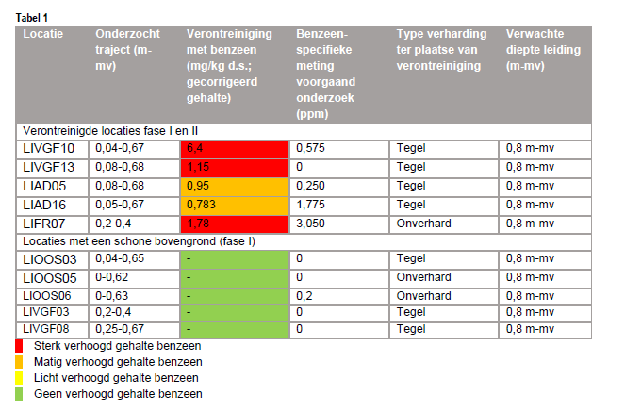
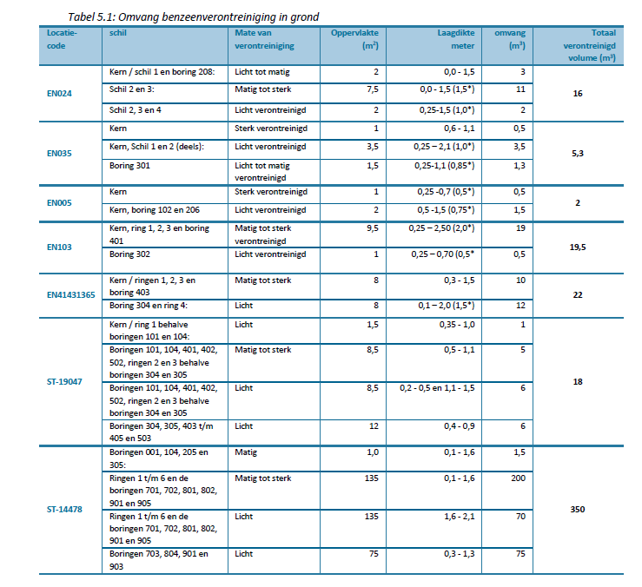
From: |  |  |  |  |  |  | Final data
Eindrapportage Benzeenonderzoek
Benzeenverontreiniging als gevolg van gaslekkages |  |  |  |  |  |  | Location | Oppervlakte (m2) | Diameter (m) | Note | Bron
projectnummer 437391.100 |  |  |  |  |  |  | EN024 | 9.5 | 3.48 | ignore 'schil 2,3 en 4' | Antea Group
J.C.G. Bloemen, Antea Group |  |  |  |  |  |  | EN0235 | 6 | 2.76 |  | Antea Group
2019-04-09 |  |  |  |  |  |  | EN005 | 3 | 1.95 |  | Antea Group
 |  |  |  |  |  |  | EN103 | 10.5 | 3.66 |  | Antea Group
Location | Oppervlakte (m2) | diameter (m) | Note |  |  |  | EN41431365 | 16 | 4.51 |  | Antea Group
EN024 | 9.5 | 3.48 | ignore 'schil 2,3 en 4' |  |  |  | ST-19047 | 21.5 | 5.23 | ignore 'Boringen 101, 104, 401, 402, 502, ringen 2 en 3 behalve boringen 304 en 305' | Antea Group
EN0235 | 6 | 2.76 |  |  |  |  | ST-14478 | 211 | 16.39 | ignore 'Ringen 1 t/m 6 en de boringen 701, 702, 801, 802, 901 en 905' | Antea Group
EN005 | 3 | 1.95 |  |  |  |  | LIVGF10 | 4.7 | 2.45 |  | Stantec
EN103 | 10.5 | 3.66 |  |  |  |  | LIVGF13 | 50 | 7.98 |  | Stantec
EN41431365 | 16 | 4.51 |  |  |  |  | LIAD05 | 7.1 | 3.01 |  | Stantec
ST-19047 | 21.5 | 5.23 | ignore 'Boringen 101, 104, 401, 402, 502, ringen 2 en 3 behalve boringen 304 en 305' |  |  |  | LIAD16 | 6.3 | 2.83 |  | Stantec
ST-14478 | 211 | 16.39 | ignore 'Ringen 1 t/m 6 en de boringen 701, 702, 801, 802, 901 en 905' |  |  |  | LIFR07 | 9.4 | 3.46 |  | Stantec

 |  |  |  |  |  |  |  |  | Old plume lengths | New plume lengths
 |  |  |  |  |  |  |  |  | 0.5 | 1.95
 |  |  |  |  |  |  |  |  | 0.5 | 2.45
From: |  |  |  |  |  |  |  |  | 1 | 2.76
Aanvollend bodemonderzoek: Bodemverontreiniging met benzeen als gevolg van niet acute gaslekken binnen beheersgebied van Liander Fase III |  |  |  |  |  |  |  |  | 2 | 2.83
Projectnummer M18B0316 |  |  |  |  |  |  |  |  | 2 | 3.01
Toon Pieters, Stantec |  |  |  |  |  |  |  |  | 3 | 3.46
2019-05-09 |  |  |  |  |  |  |  |  | 4 | 3.48
 |  |  |  | Ellipse dimensions, radi (m) |  |  |  |  | 4.5 | 3.66
Location | Oppervlakte (m2) | diameter (m) | Note | a | b | Diameter from average ellipse dimension |  |  | 5 | 4.51
LIVGF10 | 4.7 | 2.45 |  | 1 | 1.5 | 2.5 |  |  | 6 | 5.23
LIVGF13 | 50 | 7.98 |  | 4 | 4 | 8 |  |  | 10 | 7.98
LIAD05 | 7.1 | 3.01 |  | 1.5 | 1.5 | 3 |  |  | 18 | 16.39
LIAD16 | 6.3 | 2.83 |  | 2 | 1 | 3
LIFR07 | 9.4 | 3.46 |  | 2 | 1.5 | 3.5
 |  |  |  |  |  | Note: average diameter from ellipse is more or less the same as diameter when assuming a circle

